솔트케어자염비누
煮盐香皂套装상품기술서

제 품 명 |  |  | 제품구성
煮盐香皂套装 |  |  | 100g x 3ea세트
제품사진 | 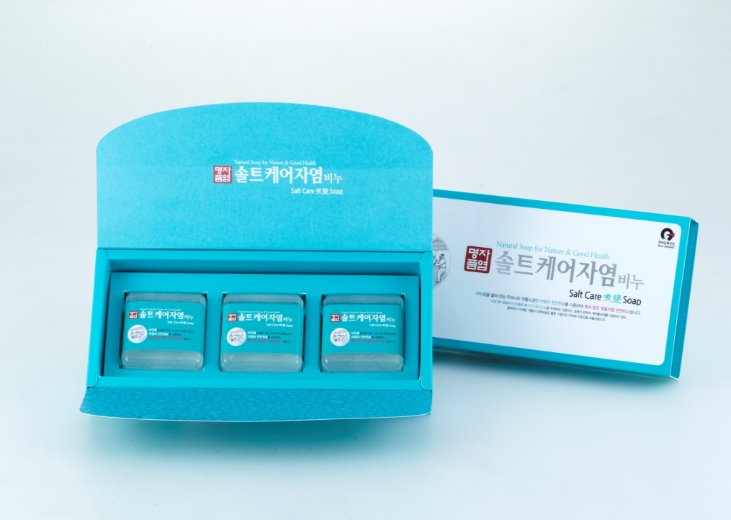

제품특징 | 솔트케어자염 비누는 ** 바닷물을 끓여 만든 대한민국 전통소금인 자염과 에델바이스추출물 & 식물성 천연원료를 사용하여 우리 모두의 피부를 생각하여 만든, 특허 받은 우리들의 특별한 핸드메이드 천연비누입니다.

제품의 효능효과 | 솔트케어자염 비누는 *** 핸드메이드 천연비누로서 식물성 오일만을 사용하여 비누 제조과정 중에 생기는 식물성 천연 보습성분인 식물성 천연글리세린이 비누 속에 그대로 남아있어, 세안 후에도 유, 수분이 적절하게 유지되어 얼굴이 당 기지 않으며, 뛰어난 보습효과로 피부를 보호하며 촉촉한 피부를 오랫동안 유지시켜줍니다. *천연유래의 피부에 좋은 천연식물성원료만 사용하였습니다. *천연성분은 피부에 자극을 주지 않으면서 오염물질을 깨끗하게 세정하여줍니다. *천연식물성오일성분은 보습효과가 뛰어나 피부를 촉촉하게 유지시켜줍니다. *천연식물성오일성분은 적절한 유, 수분 밸런스로 피부건강에 도움을 줍니다. *천연성분은 흐르는 물에 생분해가 빠르고 원활하게 이루어져 친환경적입니다.

제품 성분및 및 규격 | 주 성 분 | 자염(煮鹽),팜류,코코넛류, 글리세린,에델바이스추출물등

 | 중 량/구성 | 100gx3ea세트
 | 사 이 즈 | 260x120x40mm
자염 소개
자염(煮鹽)이란? | 끓일 자(煮), 소금 염(鹽) 이라는 글자에서 보듯이, 자염이란 염도를 높인 바닷물을 끓여 만든 소금입니다. 자염은 삼국시대 이전부터 우리 조상들이 만들어 먹던 소금이었으나, 일제 강점기 때 일본에 의해, 단순한 제조공정으로 한 번에 대량생산이 가능한 천일염이 보급된 이후, 독특하고 까다로운 제조공정으로 대량생산이 어려워, 천일염에 밀려 점점 잊혀져가던 대한민국 고유의 순수 전통소금입니다.
자염(煮鹽)의 특징 | * 자염은 햇볕에 말린 갯벌 흙으로 바닷물을 깨끗하게 걸러 염도를 높인 다음, 가마솥에 넣고 10시간동안 은근한 불로 끓여 만들기 때문에 입자가 고우며 염도가 낮은 순한 소금입니다. * 자염은 독특한 제조공정으로 불순물(거품)및 유해물질(중금속)을 제거하기 때문에, 천일염보다 깨끗하고 안전하며, 떫은맛과 쓴맛이 전혀 없는 자염은 우리 선조들의 지혜가 담긴 소금입니다. *자염은 수용성칼슘과 항산화작용을 하는 유리아미노산이 들어있으며, 우리 몸에 유익한 미네랄성분도 다량 함유되어 있어 잇몸질환에 탁월한 효과가 있지만, 거칠어진 피부보호 및 피부미용에도 많은 도움을 줍니다. *자염(煮鹽)은 국제기구도 인정한 대한민국의 순수전통소금으로 맛의 방주에 등재! 맛의 방주란, 유엔이 교류하는 세계적 운동으로 비영리 국제기구인 슬로푸드 국제본부가 진행하고 있는 전통 음식과 문화 보전 프로젝트로 150개국 회원10만명이 활동하고 있습니다. 전통솔트케어자염치약에 첨가한 태안자염이 2013년9월에 “맛의 방주”에 등재되었습니다.

